表紙・改定履歴
Webダイレクト販売

帳票設計書
告知書控
R0103

© 2020 Sasuke Financial Lab Inc.

変 更 記 録
版数 REV. | 作成更新日 | 変 更 内 容 | 担 当
01 | 2020-08-24 | 初版 | 小川

帳票レイアウト
帳票レイアウト | システム | 帳票名 | 画面ID
 | Webダイレクト販売 | 告知書控 | R0103
A

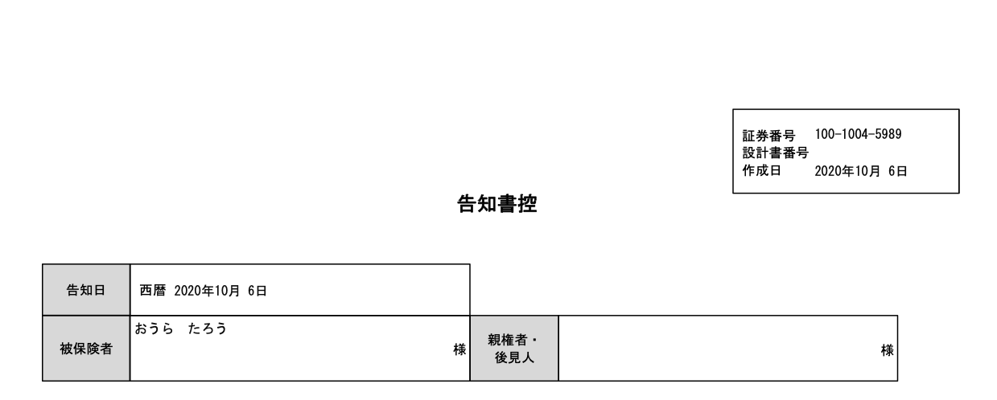

1
作成日いつ？

2

3

4
6
5

Webダイレクト販売では後見人の入力画面がないがどうするか。
また、Webダイレクト販売では未成年の契約はできないので、親権者のラベルは不要

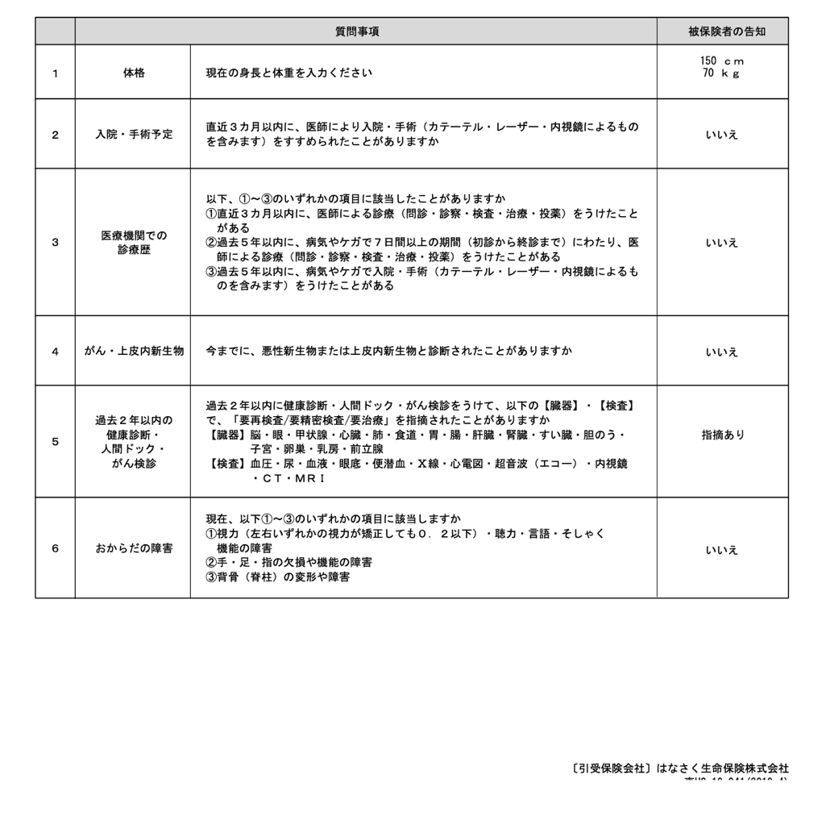

7

Webダイレクト販売では入院・手術予定の入力画面がないがどうするか
8

9

10

11

12

B

1

2

3

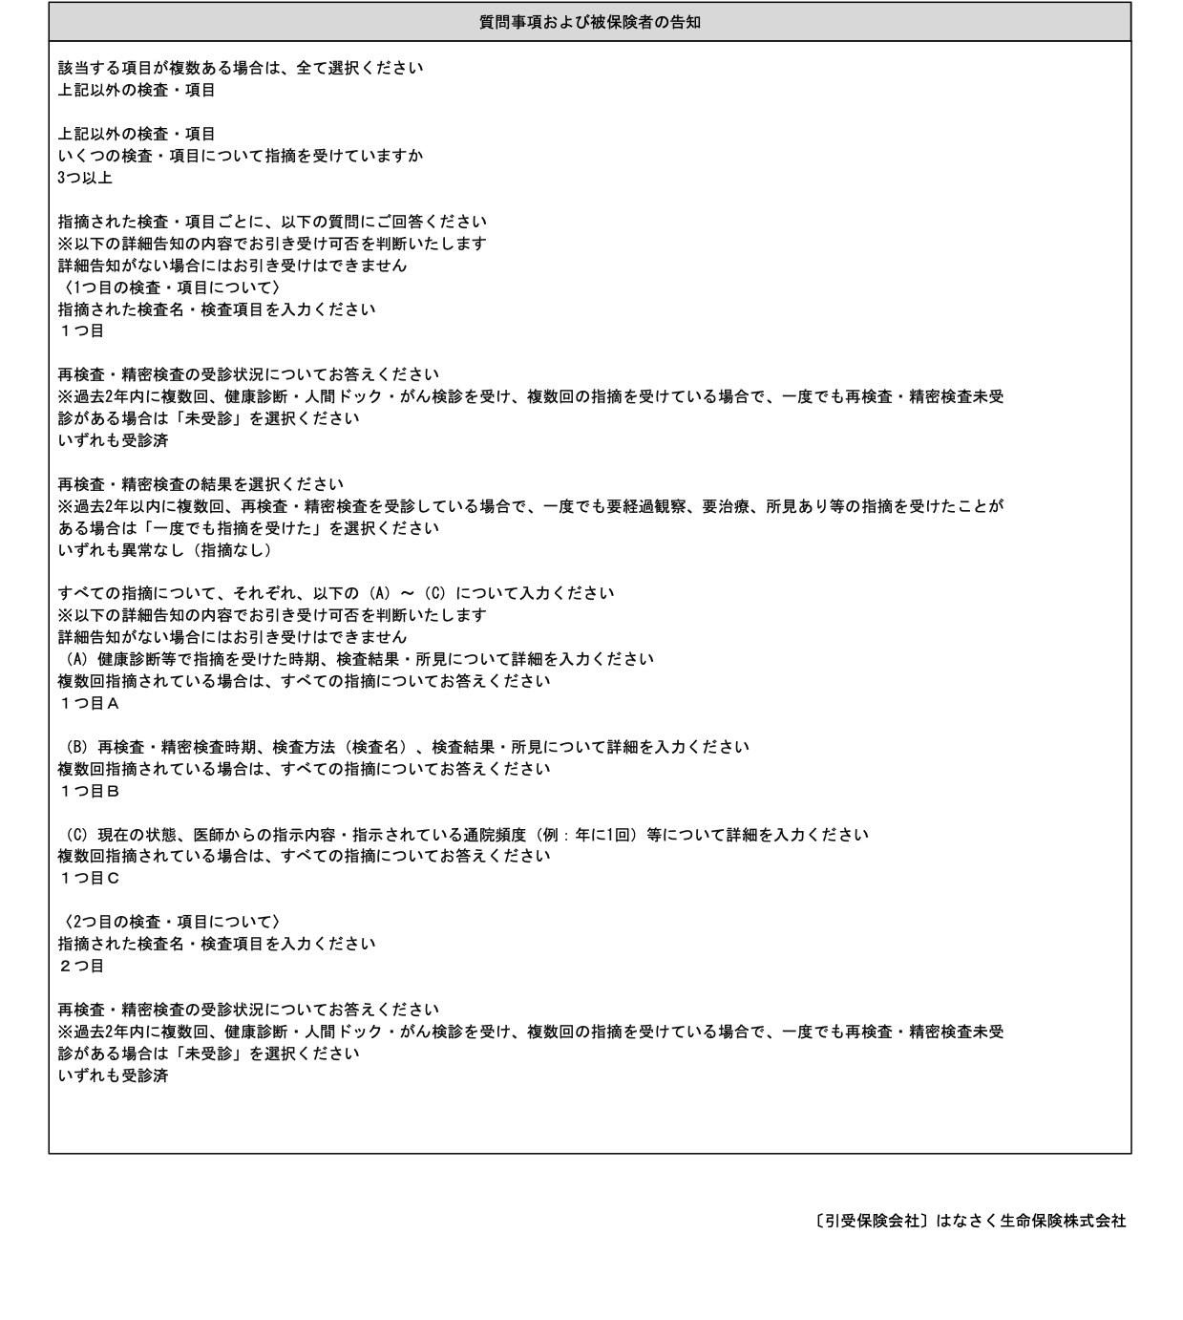

4

Webダイレクト販売ではこれらの入力画面がないがどうするか

C

1
2

3

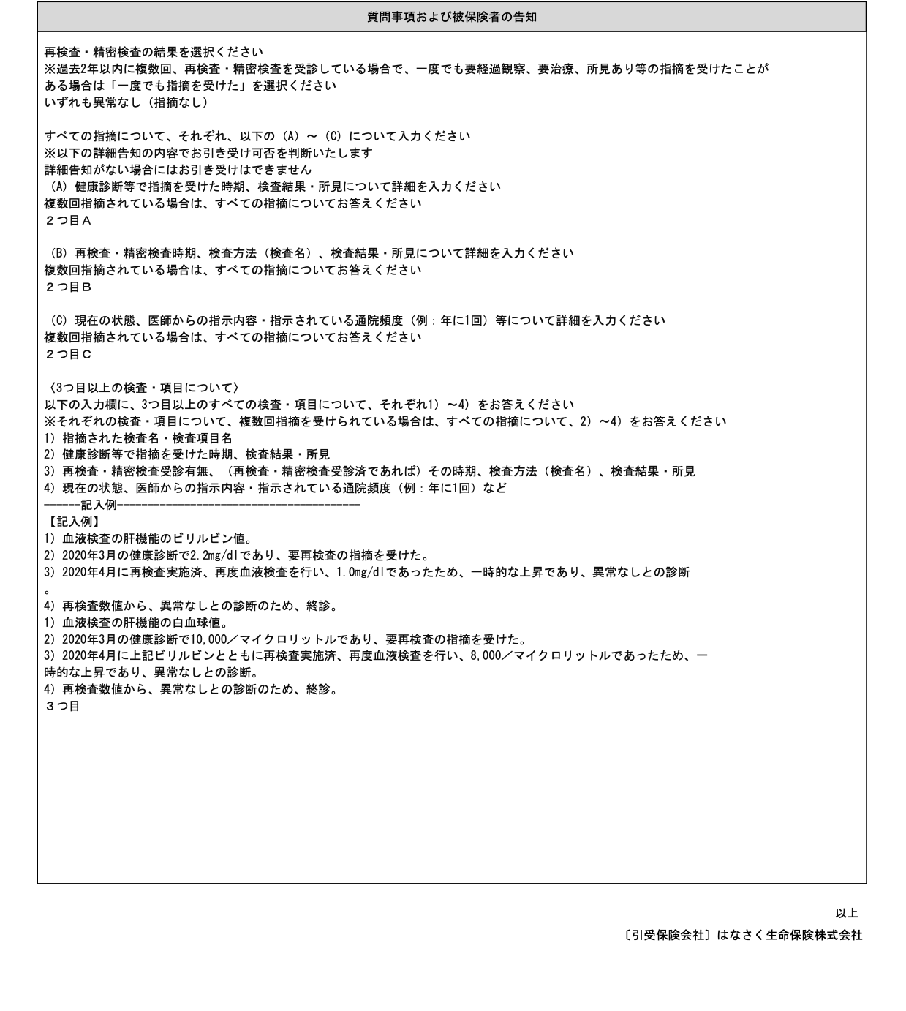

4

Webダイレクト販売ではこれらの入力画面がないがどうするか

